상품제안서
맞춤제작 고리형 포토타올 | 상품코드: S43338

 |  |  |  |  |  |  | 02-713-8555 | www.synergygift.co.kr
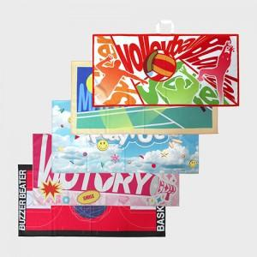 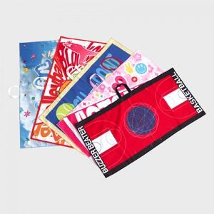 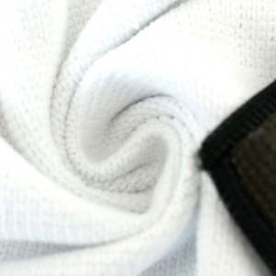

【상세/제작정보】 | <p><span style="font-size: 12pt;">타올 오바로크 및 고리 색상은 자유롭게 선택 가능합니다.</span>&nbsp;</p>

【인쇄/포장옵션】 | DTP컬러전사 / OPP(비닐)

【공급단가】 | 수량 | 100~ | 300~ | 500~ | 1,000~ | 3,000~
*VAT별도 | 스웨드 | 6,800원 | 6,500원 | 6,350원 | 6,250원 | 6,150원
 | 테리 | 8,000원 | 7,700원 | 7,500원 | 7,350원 | 7,250원
 | 와플 | 8,000원 | 7,700원 | 7,500원 | 7,350원 | 7,250원

【상품 URL】 | https://www.synergygift.co.kr:443/src/goods_detail.php?gdno=43338

